Estadísticas
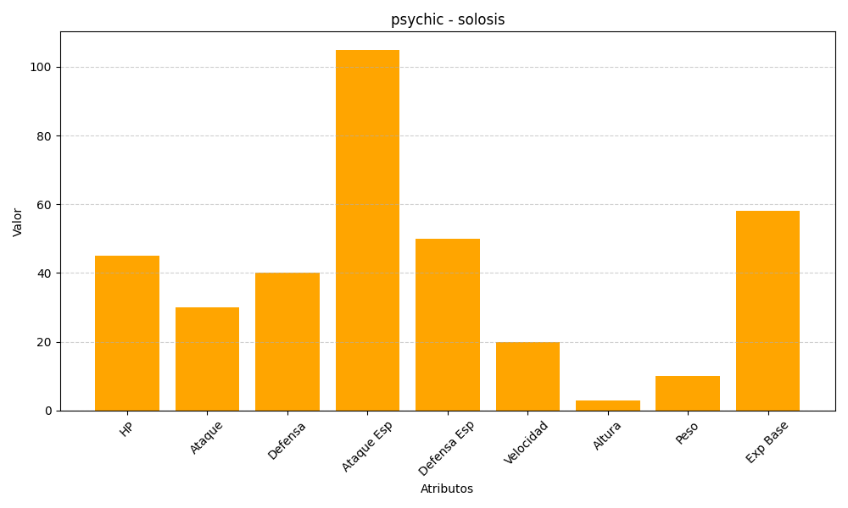
ID | Nombre | Tipo | HP | Ataque | Defensa | Ataque Especial | Defensa Especial | Velocidad | Altura | Peso | Experiencia Base
577 | solosis | psychic | 45 | 30 | 40 | 105 | 50 | 20 | 3 | 10 | 58

